Track 1
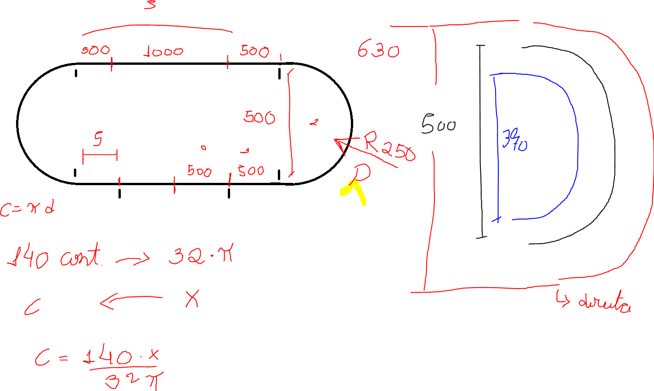
Trecho | Dd | De | CEd | CEe | Diâmetro | Raio | Circunferência | Meia circunferência
0 | 500 | 500 | 696 | 696 | 500 | 250 | 1570.7963268 | 785.3981634
1 | 500 | 500 | 696 | 696 | 370 | 185 | 1162.3892818 | 581.19464091
2 | 989.6 | 581.19 | 1378 | 809 | 630 | 315 | 1979.2033718 | 989.60168588
3 | 2000 | 2000 | 2785 | 2785
4 | 581.19 | 989.6 | 809 | 1378
5 | 500 | 500 | 696 | 696

Track 2
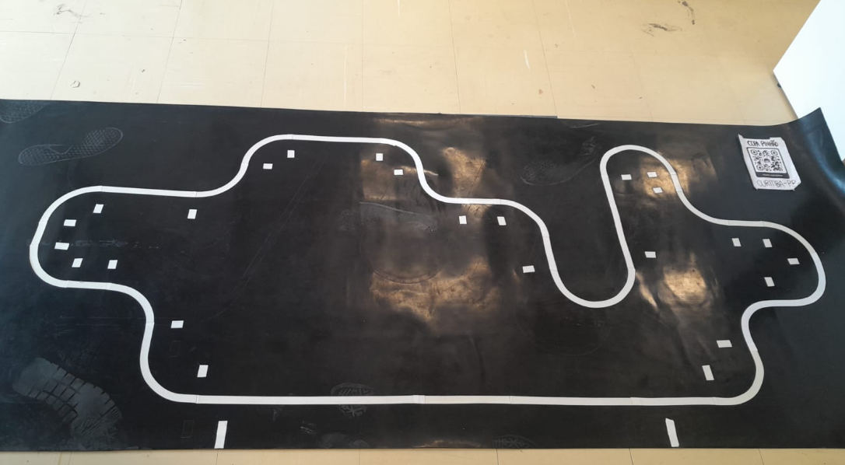
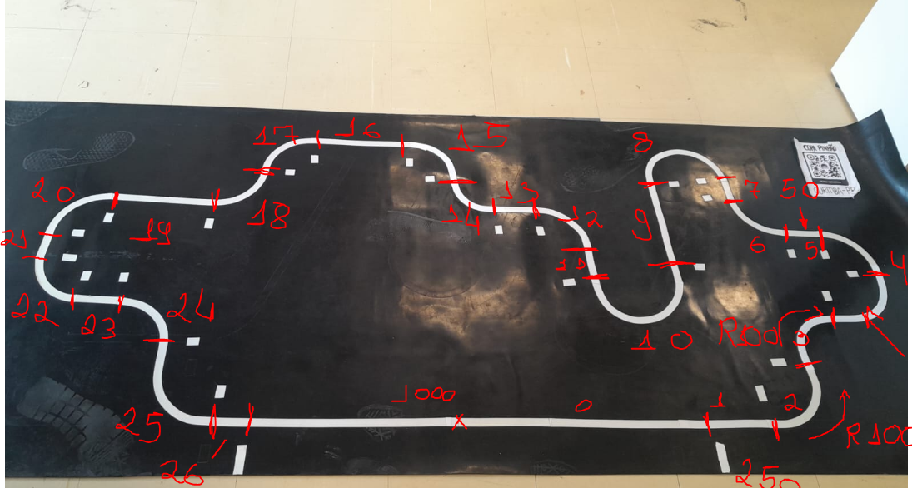
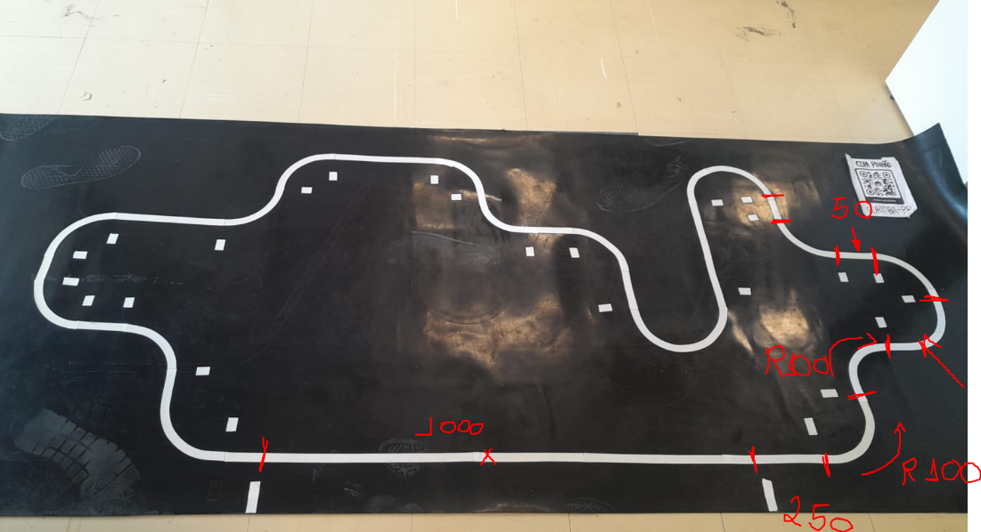
Distância entre eixos | Trecho | Dd | De | CEd | CEe | Trecho | Turning direction | Diâmetro | Raio | Circunferência | Meia circunferência | Um quarto de circunferência
130 | 0 | 500.00 | 500.00 | 696 | 696 | 2 | Right | 200 | 100 | 628.31853072 | 314.15926536 | 157.07963268
 | 1 | 250.00 | 250.00 | 348 | 348 |  | Right wheel | 330 | 165 | 1036.7255757 | 518.36278784 | 259.18139392
 | 2 | 259.18 | 54.98 | 361 | 77 |  | Left wheel | 70 | 35 | 219.91148575 | 109.95574288 | 54.977871438
 | 3 | 54.98 | 259.18 | 77 | 361 | 3 | Left | 200 | 100 | 628.31853072 | 314.15926536 | 157.07963268
 | 4 | 518.36 | 109.96 | 722 | 153 |  | Right wheel | 70 | 35 | 219.91148575 | 109.95574288 | 54.977871438
 | 5 | 50.00 | 50.00 | 70 | 70 |  | Left wheel | 330 | 165 | 1036.7255757 | 518.36278784 | 259.18139392
 | 6 | 54.98 | 259.18 | 77 | 361 | 4 | Right | 200 | 100 | 628.31853072 | 314.15926536 | 157.07963268
 | 7 | 50.00 | 50.00 | 70 | 70 |  | Right wheel | 330 | 165 | 1036.7255757 | 518.36278784 | 259.18139392
 | 8 | 518.36278784 | 109.95574288 | 722 | 153 |  | Left wheel | 70 | 35 | 219.91148575 | 109.95574288 | 54.977871438
 | 9 | 250 | 250 | 348 | 348 | 6 | Left | 200 | 100 | 628.31853072 | 314.15926536 | 157.07963268
 | 10 | 109.95574288 | 518.36278784 | 153 | 722 |  | Right wheel | 70 | 35 | 219.91148575 | 109.95574288 | 54.977871438
 | 11 |  |  |  |  |  | Left wheel | 330 | 165 | 1036.7255757 | 518.36278784 | 259.18139392
 | 12 |  |  |  |  | 8 | Right | 200 | 100 | 628.31853072 | 314.15926536 | 157.07963268
 | 13 |  |  |  |  |  | Right wheel | 330 | 165 | 1036.7255757 | 518.36278784 | 259.18139392
 | 14 |  |  |  |  |  | Left wheel | 70 | 35 | 219.91148575 | 109.95574288 | 54.977871438
 | 15 |  |  |  |  | 6 | Left | 200 | 100 | 628.31853072 | 314.15926536 | 157.07963268
 | 16 |  |  |  |  |  | Right wheel | 70 | 35 | 219.91148575 | 109.95574288 | 54.977871438
 | 17 |  |  |  |  |  | Left wheel | 330 | 165 | 1036.7255757 | 518.36278784 | 259.18139392
 | 18
 | 19
 | 20

